Tabelle1
www.TP21.ch

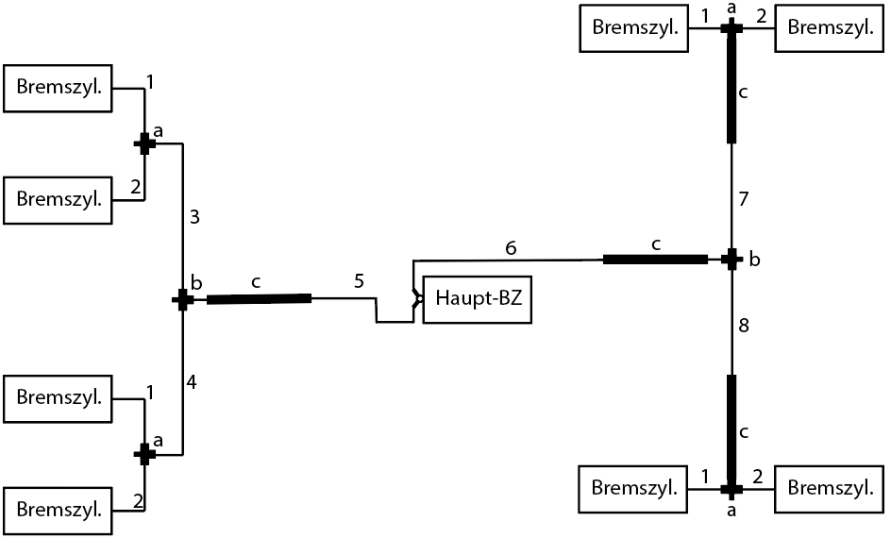

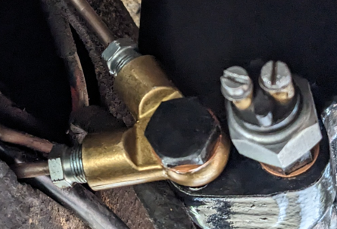
 | Abbildung | Typ | Anzahl | Länge (mm) | di in mm (orig)
 | a | T-Stück | 4 | -- | --
 | b | T-Stück | 2 | -- | --
 | c | Schlauch | 4 | 430 | 2.6 (4)
 | 1 | Rohr | 4 | 260 | 2.6(5)
 | 2 | Rohr | 4 | 220 | 2.6 (5)
ATE 03.3522-0500.1 (M12x1) | 3 | Rohr | 1 | 750 | 2.6 (5)
 | 4 | Rohr | 1 | 1280 | 2.6 (5)
Toyota LandCruiser 40 (J40/50) | 5 | Rohr | 1 | 1650 | 2.6 (6.4)
Bremszylinder Fahrerseite: | 6 | Rohr | 1 | 1000 | 2.6 (6.4)
*TOYOTA 47510-69055 | 7 | Rohr | 1 | 350 | 2.6 (5)
*Japanparts CS-288 | 8 | Rohr | 1 | 1050 | 2.6 (5)

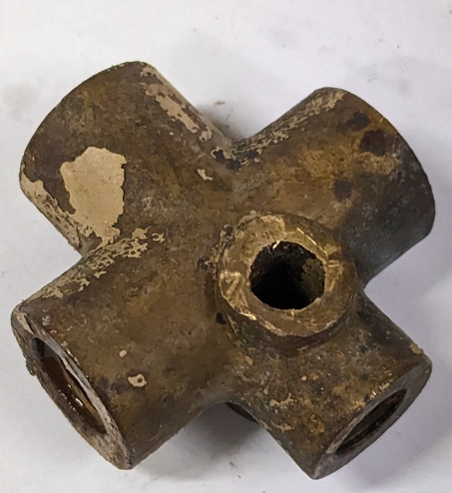
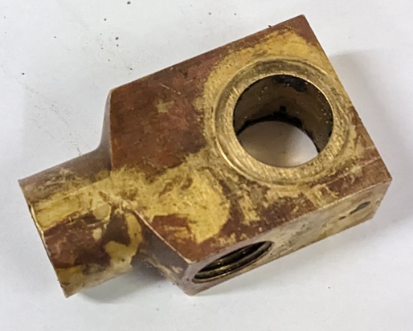
Bremszylinder Beifahrerseite:
* Toyota 47530-69045 | a |  |  | b
*Japanparts CS-286

Gewinde Bremszylinder
M10x1

 | Ersatz für a / b: ATE 03.3513-0300.1 (M12x1)

